Hoja 1
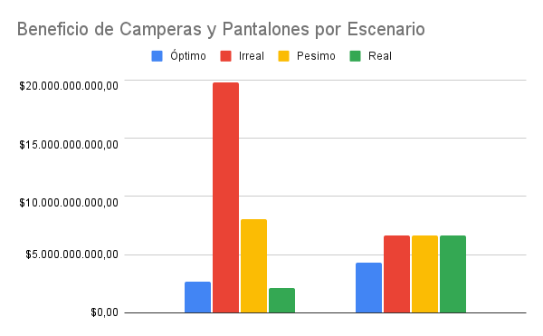
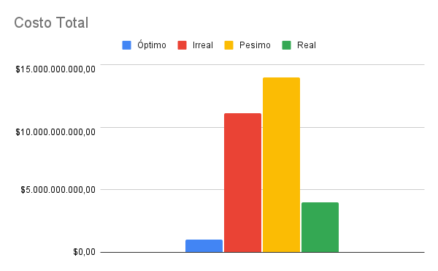
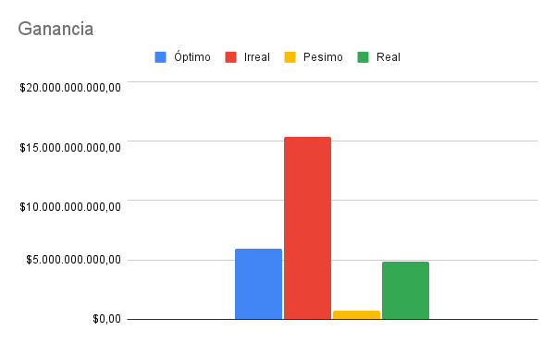
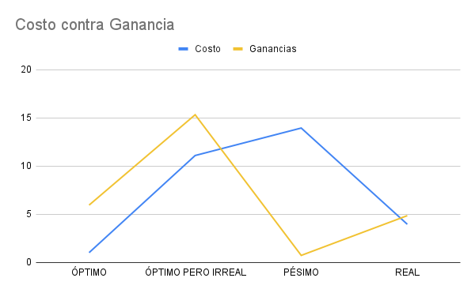
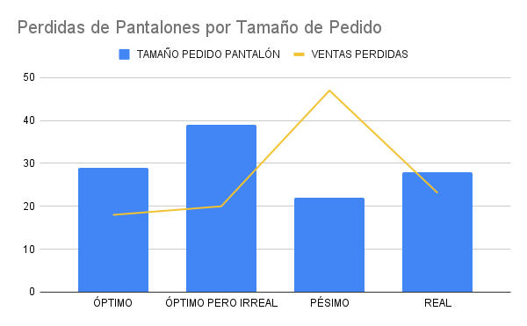
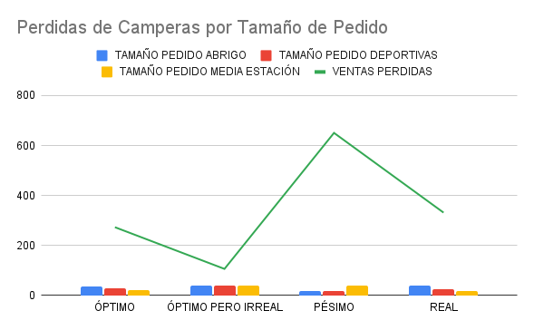
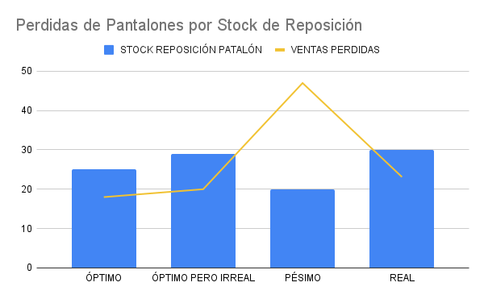
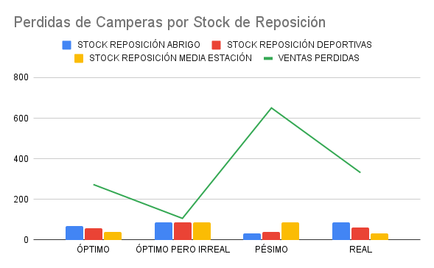
 | ÓPTIMO | ÓPTIMO PERO IRREAL | PÉSIMO | REAL
STOCK REPOSICIÓN ABRIGO | 69 | 87 | 31 | 87
STOCK REPOSICIÓN DEPORTIVAS | 59 | 87 | 40 | 60
STOCK REPOSICIÓN MEDIA ESTACIÓN | 39 | 87 | 87 | 31
STOCK REPOSICIÓN PATALÓN | 25 | 29 | 20 | 30
TAMAÑO PEDIDO ABRIGO | 35 | 39 | 18 | 39
TAMAÑO PEDIDO DEPORTIVAS | 29 | 39 | 18 | 24
TAMAÑO PEDIDO MEDIA ESTACIÓN | 21 | 39 | 39 | 18
TAMAÑO PEDIDO PANTALÓN | 29 | 39 | 22 | 28
PVPC | 273 | 106 | 651 | 331
PVPP | 18 | 20 | 47 | 23
PVPR | 2,008,912 | 1,861,738 | 1,997,414 | 2,122,075
PVPAE | 7,334,242 | 7,081,432 | 7,241,054 | 7,337,530
BENC | $2,709,047,730.00 | $19,760,577,290.00 | $8,045,416,577.11 | $2,164,497,948.38
BENP | $4,278,961,500.00 | $6,672,281,201.00 | $6,647,267,248.03 | $6,673,707,245.28
CT | $1,028,902,076.00 | $11,102,278,290.00 | $13,951,331,819.00 | $3,972,541,656.00

